Supuestos
SUPUESTOS
Cada Lote de cuero tiene una extención de 10 m2
se trabaja con 3 tipos de cueros con los precios iniciales de referencia
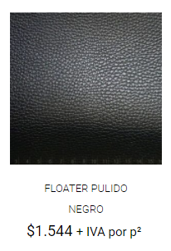 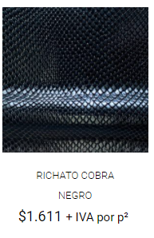 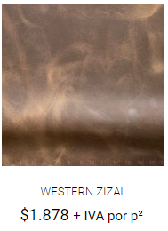 ref: https://cueromarket.cl/

Se ordena stock del más antiguo al más nuevo para su uso
Las Ordenes de compra se comprometen a 10 días hábiles pedidos de menos de 50 HH y 20 días hábiles para los que requieren mayor HH.
Cada OC debe ser solicitada formalmente y con un pago de garantía del 20%.
Se comprometerá entrega de pedido en fecha acordada o se descontará del total un 0,5% por día hábil de retraso.
Se calculará el trabajo acumulado vía planilla de OC y contratará a operarios temporales de ser necesarios.
El margen de utilidad debe ser de un 30% sobre el costo unitario total.

Ingreso stock
STOCK LOTES CUERO |  |  |  |  | CANTIDAD LOTE CUERO | Floater pulido negro | 27
 | Lote |  | ID_cuero |  |  | Richato cobra negro | 53
Tipo de cuero | Cantidad | Costo | Fecha compra | ID_Cuero |  | Western zizal | 12
Western zizal | 4 | $3,463,857,921 | 2020-04-11 | 43932WZI
Richato cobra negro | 6 | $4,658,724 | 2020-02-06 | 43867RCN
Richato cobra negro | 6 | $4,658,724 | 2020-02-07 | 43868RCN
Actualizar tabla
Richato cobra negro | 3 | $8,912,465,742 | 2020-04-02 | 43923RCN
Richato cobra negro | 9 | $91,837,462 | 2020-02-05 | 43866RCN | Tipo de cuero | Western zizal
Floater pulido negro | 27 | $309,256,472 | 2020-12-09 | 44174FPN
Richato cobra negro | 3 | $8,912,465,742 | 2020-04-02 | 43923RCN | Etiquetas de fila | Suma de Cantidad
Richato cobra negro | 9 | $91,837,462 | 2020-09-19 | 44093RCN | 43932WZI | 8
Western zizal | 4 | $3,463,857,921 | 2020-10-16 | 44120WZI | 44120WZI | 4
Richato cobra negro | 6 | $4,658,724 | 2020-02-06 | 43867RCN | Total general | 12
Western zizal | 4 | $3,463,857,921 | 2020-04-11 | 43932WZI
Richato cobra negro | 6 | $4,658,724 | 2020-07-30 | 44042RCN
Richato cobra negro | 5 | $6,754,878 | 2020-12-01 | 44166RCN

 |  |  |  |  | .

